Sheet1
测试到的问题 |  | 已经解决为1，未解决为0
1、 角色冲锋有时会停不下来（直到撞到障碍物才停） |  | 0
2、 方块形的职业死亡后有时尸体没消失。 | 之后没有复现 | 0
3、 冲锋时间会有变化（往往发生在速度变化之后）。 |  | 0
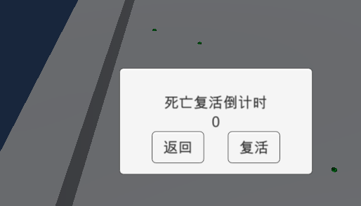
4、 点击复活时的按钮有时没有反应 |  | 0 | 4图
5、 体力的自然恢复速度需要减慢，需要对应字段。 |  | 0
6、 AI没撞到人时，并不会变职业。 |  | 0
7、 AI会刷新在建筑物上（之后难以复现） |  | 0
8、 玩家在冲锋时，侧面撞到了可击杀角色，但是没有形成击杀，也没有停止。 |  | 0
9、 游戏会突然跳帧，然后人物出现在围墙边上（很难复现） |  | 0
10、 10图中的障碍物可以从边缘走上去（这个可能可以由策划改） |  | 1
11、 人物死亡似乎是被克制职业在最大距离冲锋到 |  | 0
12、 玩家与可击杀玩家的AI碰撞时，AI不换方向，玩家无法移动 |  | 0
13、 玩家击杀AI后，AI会有一定时间消失，消失时仍然可以碰撞 |  | 0
14、 有AI一直在墙边来回移动（与墙垂直） |  | 0
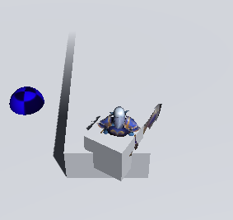
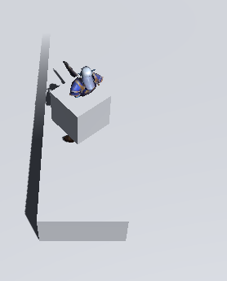
15、 冲刺撞墙后，直接反方向移动，人物没有及时转向 |  | 0 | 7图

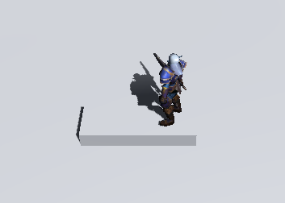
 |  |  | 10图

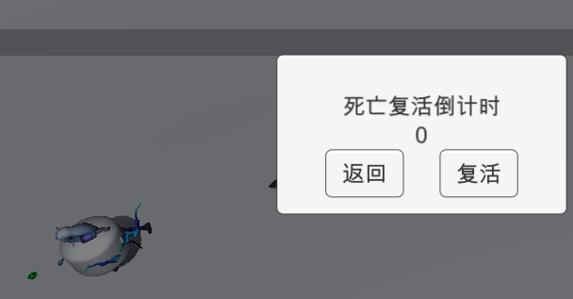
 |  |  | 11图

